상품제안서
PGA 3단수동 암막 우양산 2P+150g 타올 3P 세트(미니) | 상품코드: F30842

 |  |  |  |  |  |  | 02-412-0044 | www.easy1.co.kr
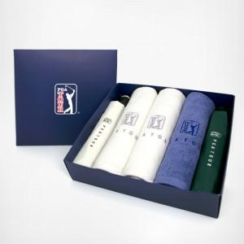

【상세/제작정보】 | * 쇼핑백 800원(별도) 추가

【인쇄/포장옵션】 | 실크 / 포장지포장

【공급단가】 | 수량 | 100~ | 300~ | 500~ | 1,000~ | 3,000~
*VAT별도 | 단가 | 30,000원 | 29,500원 | 28,750원 | 28,250원 | 27,500원

【상품 URL】 | http://www.easy1.co.kr/src/goods_detail.php?gdno=30842

